記入例
 |  |  |  |  |  | 2021 年 04 月 01 日
法人様向け 支払い依頼書

入力例
 |  |  | 御社名 | (株）見本ＩＴソリューションズ
 |  |  | 部署名 | 経営企画室
 |  |  | ご担当者名 | 見本太郎
 |  |  | お電話番号 | 03-1111-1111
 |  |  | メールアドレス | multipoint@itc.or.jp
請求書に記載された
番号をご記入下さい。
 |  |  | 請求書発行 | 希望する | 希望しない
 |  |  | 請求書発行宛名 | (株）見本ＩＴソリューションズ

注文番号の確認方法
 | 注文番号 | 対象者氏名 |  | 申込内容
1 | 020375 | 見本一郎 |  | 資格更新料
2 | 020376 | 見本二郎 |  | ITC Conference 2021（11月5日開催 ※オンライン参加） ITC Conference 2021（11月6日開催 ※オンライン参加）
3 | 020377 | 見本三郎 |  | 資格認定料
4 | 020378 | 見本四郎 |  | ITC Conference 2021（11月5日開催 ※オンライン参加）
5 | 020379 | 見本花子 |  | 2021年度第1期ケース研修
人数が多くなる場合は、行を追加してください。
6
7
8
ご予定で結構ですので、送金予定日をご記載ください。
※人数が多くなる場合は、行を追加してください。
 |  | 支払予定日 |  | 2021-10-15

弊協会に固定口座をお持ちの企業様はご記入ください。
※固定口座をお持ちでない場合は空欄でお願いします。
 |  | ※更新料おまとめ専用口座（固定口座をお持ちの場合は変更してください）
 |  | 固定口座 | 銀行名
 |  |  | 支店名
 |  |  | 口座番号

その他、ご不明な点がございましたらご自由にご記載ください
その他 連絡事項

注文番号確認方法
注文番号が記載されています。
こちらの番号をおとりまとめください。
■注文番号の調べ方
おまとめ窓口の方は、申込者個人の請求書を回収するようにしてください。
請求書は、各申込者個人の購入履歴ページよりPDFファイル出力が出来ます。

各個人のメンバーページの購入履歴の詳細ページ。
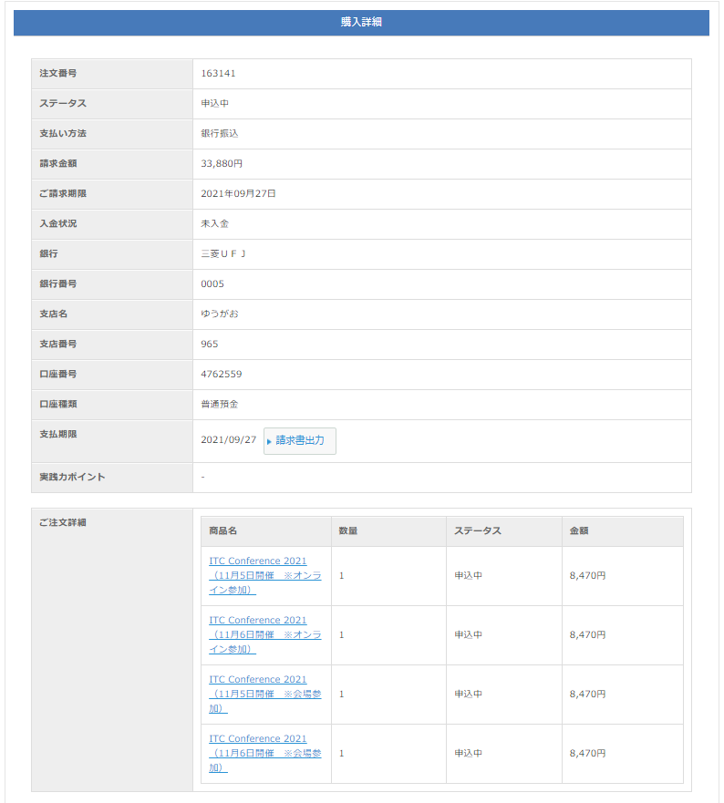
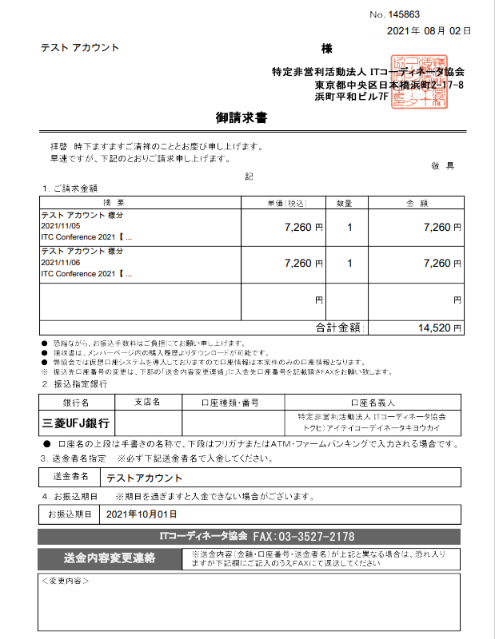
163141

注文番号
請求書宛名は、メンバーページよりご本人が修正できます

請求書出力

注文番号は、請求書出力が表示されている画面の番号をお取りまとめください。
おまとめ請求は、ご注文詳細に入っているものが全て対象となります。
振込口座番号は請求書発行ごとに変わります。

振込期日は、申込み60日後の日付が自動的に記載されます

注）詳細画面でも個別の注文番号が表示されますが、こちらの番号は記載しないでください
※カンファレンスやセミナーの場合はこの表示があります
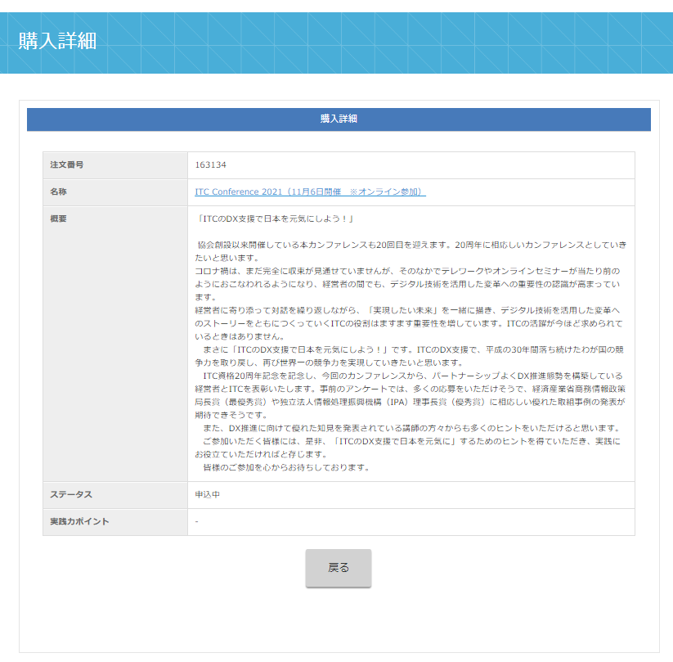

注文番号（子の番号）

請求書が出力が表示されていない画面の
注文番号は記載しないでください。
（個別のおまとめ請求書払いは不可）

